关系图
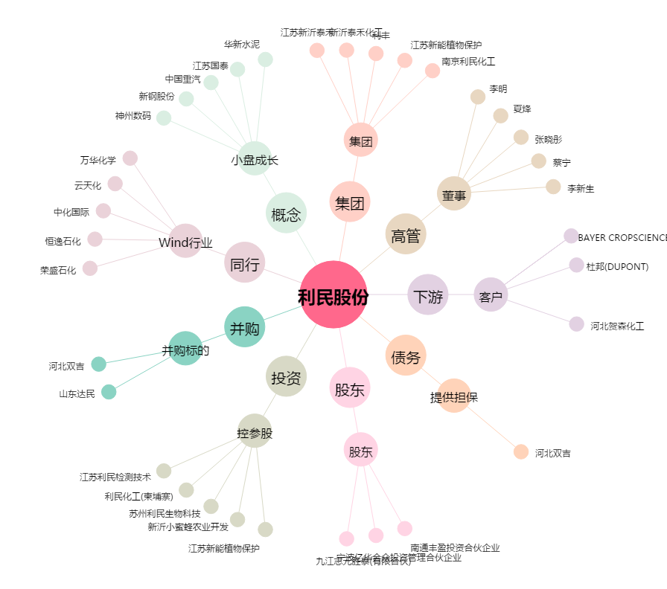
利民股份[002734.SZ] - 关系概览图

